01. HTML
01. HTML
웹의 최소 단위인 웹페이지를 만드는 언어, 웹의 출발점

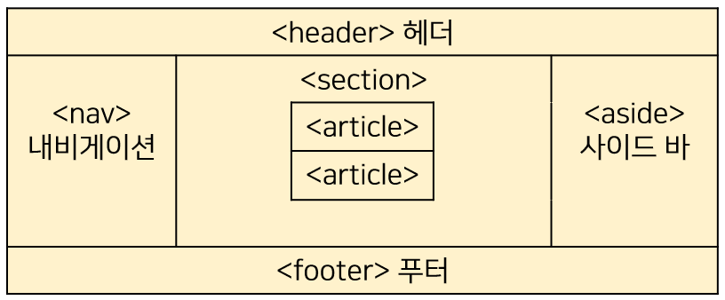
 |  | 종류 | 의미
 |  | <header> | - 문서 또는 섹션 헤더를 지정합니다. - 소개 내용에 대한 컨테이너로 사용되어야 한다. . - 하나의 문서에 여러 <header> 요소를 포함 할 수 있습니다.
 |  | <nav> | 탐색 링크(navigation links)의 집합을 정의.
 |  | <section> | (section)은 일반적으로 제목이 있는 주제를 갖는 내용들의 그룹으로 정의합니다
 |  | <article> | 독립적인 자체적으로 만족되는 내용을 지정합니다. * 포럼 게시물 * 블로그 포스트 * 뉴스 기사 * 논평
 |  | <aside> | 주요 내용을 제외한 내용의 정의하며 사이드 바 등에 배치된다. (주변 contents와 관련이 있어야한다)
 |  | <footer> | - 문서나 구역의 바닥 글을 지정합니다. - 포함하는 요소에 대한 정보를 포함해야합니다. - 일반 적으로 문서의 작성자, 저작권 정보, 이용 약관에 대한 링크, 연락처 정보를 포함. - 하나의 문서에 여러 <footer> 요소를 포함 할 수 있습니다.
 |  | <figure> | <figure> 태그 같은 그림, 도표, 사진, 코드 샘플 등과 같이 자족적인(self-contained) 내용을 지정합니다. - <figure> 요소의 내용이 주된 흐름과 관련되어 있지만, 그 위치는 독립적이며, 제거된 경우에도 그 문서의 흐름에 영향을 주지 않아야 한다.
 |  | <figcaption> | <figcaption> 태그는 <figure> 요소에 대한 캡션을 정의합니다. <figcaption> 요소는 <figure> 요소의 첫 번째 또는 마지막 내용으로 배치 할 수 있습니다.
 |  | <details> | 자세한 내용을 숨기는 기능
 |  | <summary> | 요약 정보
 |  | <mark> | 강조 표시
 |  | <time> | 시간 정보
 |  | <main> | 문서내의 메인 정보

HTML 기본 요소
블록 요소 (BLOCK) | 인라인 요소(INLINE)
<h1>~<h6> | <q>
<p> | <em>
<address> | <strong>
<block-quote> | <sup>
<ul> , <ol> | <sub>
<li> | <img>
<dl>, <dt> ,<dd> | <span>
<div> | <a>

기본 태그 정리
종류 | 설명 | 종류 | 설명
<h1>~<h6> | 제목 요소 / 숫자가 곧 중요도 | <img> | 이미지
<p> | 단락 구분 | <a> | 링크
<address> | 주소 태그 | <map> | 맵 선언
<hr> | 구분선 요소 | <area> | 맵 좌표 영역 설정
<q> | 인용 구문 요소 ( 표현 형식 : "인용구문" ) | <ul> | 비 순차 목록 선언
<blockquote> | 긴문장 인용 구문 | <ol> | 순차 목록 선언
<em> | 강조(주간적)요소 | <li> | 목록
<strong> | 강한 강조(객관적)요소 | <dl> | 정의 목록
<abbr> | 줄임말(앞글자 줄임) | <dt> | 용어 표현
<acronym> | 줄임말(모음/자음 조합 줄임) 요소 (html5에 없음) | <dd> | 용어 설명
<sup> | 위 첨자 | <div> | 그룹화
<sub> | 아래 첨자 | <span> | 인라인 요소 그룹화

테이블 태그 정리
종류 | 설명 | 속성 | 설명
<table> | 표의 시작과 종료 | width-"너비값" | 표 너비
 |  | border="선 두껫값" | 표 선 두께
 |  | summary="테이블 내용 요약" | 표 내용 요약
 |  | cellspacing="셀 간격" | 셀과 셀의 간격
<tr> | 한 행의 시작과 종료
<th> | 제목 열(cell) | scope="col" | 열 제목일 경우
 |  | scope="row" | 행이 제목일 경우
<td> | 데이터 열(cell) | rowspan="행 개수" | 행 합치기
 |  | colspan="열 개수" | 열 합치기
<caption> | 표 제목
<colgroup> | 열 그룹
<col> | 열 그룹 설정 | width-"너비값"
<thead> | 표 머리 영역(셀 제목영역)
<tbody> | 표 본문 영역(데이터 영역)
<tfoot> | 표 바닥 영역(통계, 합계 등)

폼(form) 태그 정리
종류 | 설명 | 속성 |  | 설명
<form> | 입력 양식 영역 (전송 역할) | name |  | 폼 이름
 |  | method |  | 전송 방식(get , post)
 |  | action |  | 입력값을 전송할 페이지
 |  | target |  | action 태그에서 지정한 스크립트 파일을 현재 창이아닌 다른 위치에 열도록 지정
<fieldset> | 입력 요소 그룹화
<legend> | 그룹 제목
<input> | 입력 요소 | text | 한 줄 글 상자
 |  | password | 비밀 번호
 |  | checkbox | 중복 선택 상자
 |  | radio | 단일 선택 상자
 |  | submit | 확인 버튼(전송 기능)
 |  | image | 이미지 버튼 (전송 기능)
 |  | file | 파일 첨부
 |  | button | 범용 버튼
 |  | hidden | 화면 표시 안됨(숨긴 값을 전송)
 |  | value |  | 입력 값
 |  | name |  | 요소 이름
 |  | id |  | 요소 아이디
<label> | 입력 요소 제목 | for |  | 입력 요소 아이디와 일치해야 함 /폼요소와 레이블 텍스트가 서로 연결되어있다는 것을 브라우저에 알리는 역할
<textarea> | 여러줄 글상자 | rows |  | 지정 행 만큼 높이 지정
 |  | cols |  | 지정 열 만큼 너비 지정
<select> | 선택 상자
<optgroup> | 옵션들을 그룹화 한다. | label |  | 그룹 명
<option> | 선택 상자 옵션 | value |  | 옵션 값
<datalist> | 데이터 목록에서 값을 선택 할수 있게 한다. | id |  | input 폼의 list 속성 값을 사용한다.
<option> | 데이터 목록 | value |  | 값
 |  | label |  | 보여지는 이름

링크(a) 태그 정리
태그 정리 | 속성 | 설명
<a> | href | 링크한 문서나 사이트의 주소를 입력
 | target = ( _blank, _self, _parent, _top ) | 링크한 내용이 표시될 위치 지정
 | download | 링크한 내용을 다운로드
 | rel | 현재 문서와 링크한 문서의 관계 지정
 | href lang | 링크한 문서의 언어 지정
 | type | 링크한 문서의 파일 유형 지정

03.Javascript
03. Javascript
HTML과 CSS로 만들어진 웹페이지를 동적으로 변경해주는 언어
Javascript를 HTML 페이지에 적용하는 2가지 방법
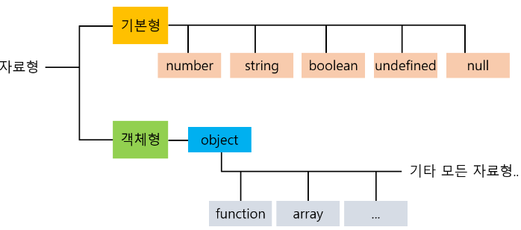
내부 스크립트 - html 문서 내에 스크립트 정의 후 직접 작성 | 외부 스크립트 - 스크립트 효과를 다른 문서에 작성하고 "이름.js"로 저장
필요한 위치에 <script type="text/javascript">스크립트 효과</script> | 효과를 적용할 문서에 <script type="text/javascript" src="이름.js">다른 문장 작성 금지</script>

자료형 | 자료형이란 프로그래밍언어로 조작할 수 있는 값의 유형을 의미한다. 원시 타입과 참조 타입, 두 가지 타입으로 구분
기본형 | 설명
숫자형(Number) | 숫자를 표현하는 자료형, 자바스크립트에서는 정수, 실수 상관없이 모두 Number로 포괄
문자열(String) | 글자, 기호, 숫자를 포함한 문자들의 집합.
불린(Boolean) | 참(true) 또는 거짓(false)을 표현, null. 0, -0, NaN, undefined, 빈 문자열("")이 할당되면 초기값은 false
기호(Symbol) | 변경 불가능한 원시 타입의 값이며, 다른 값과 중복되지 않는 고유한 값
null, undefined | null은 빈 값을 의미하며, undefined는 존재하지 않는 값을 의미, 변수를 선언하고 값을 정의하지 않으면 undifined가 됨.

객체형 | 설명
배열(array) | 하나의 변수에 여러 값을 저장하는 유형
객체(object) | 함수와 속성이 함께 포함된 유형

연산자
종류 | 설명
산술 연산자 | +(더하기), -(빼기), *(곱하기), /(나누기), %(나머지)
문자 결합 연산자 | 여러 문자를 결합하여 하나의 문자열을 만들 때 , '+' 연산자를 사용합니다.
대입 연산자 | =' 연산자를 사용하여 변수에 값을 대입
증감 연산자 | 숫자를 1 증가시키거나 1 감소시킬 경우 사용, 1 증가시킬 때에는 '++'를, 1 감소시킬 때에는 '--'를 사용
비교 연산자 | 두 데이터를 비교할 때 사용할 때 사용
논리 연산자 | &&(and) 연산자는 피연산자들의 값이 모두 true일 경우 true를 반환, 나머지 경우 false를 반환 ||(or) 연산자는 피연산자들의 값 중 하나라도 true가 있으면 true를 반환, 하나도 true가 없으면 false를 반환 !(not) 연산자는 피연산자 값의 반대 값을 반환, true이면 false를, false이면 true를 반환
삼항 조건 연산자 | 조건식 ? 실행문1 : 실행문2; 조건식 값이 true면 실행문 1을 실행, false면 실행문 2를 실행

